상품제안서
레디백 웰컴키트 3 | 상품코드: S40671

 |  |  |  |  |  | 02-713-8555 | www.synergygift.co.kr
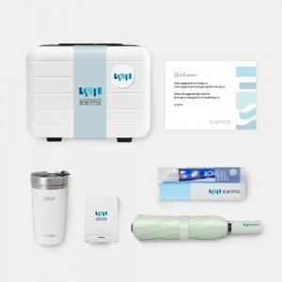

【상세/제작정보】 | 50개 부터 소량 제작이 가능한 레디백 KIT

【인쇄/포장옵션】 | 전체 1곳 포함 / 포장불가능

【공급단가】 | 수량 | 50~ | 100~ | 300~ | 500~
*VAT별도 | 에폭시형 | 60,000원 | 52,000원 | 48,000원 | 46,000원
 | 띠지형 | 64,000원 | 55,000원 | 50,000원 | 48,000원

【상품 URL】 | https://www.synergygift.co.kr:443/src/goods_detail.php?gdno=40671

